Vendime dhe rekomandime
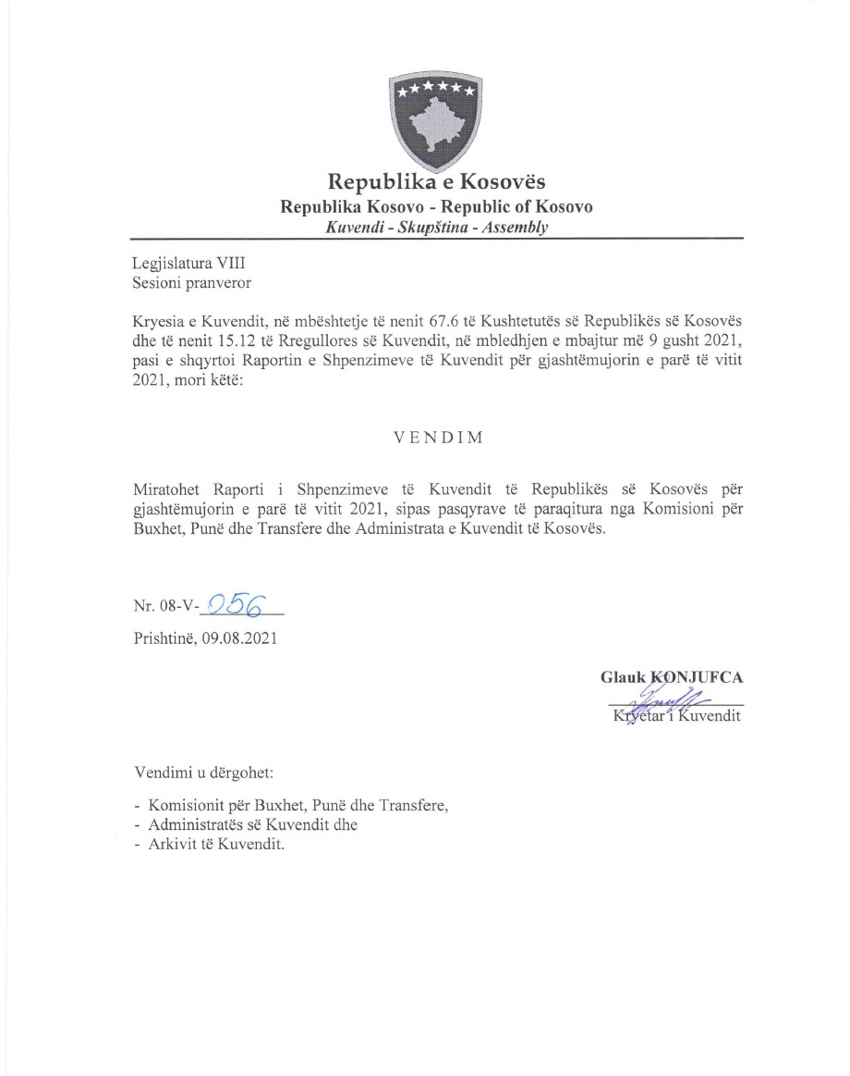

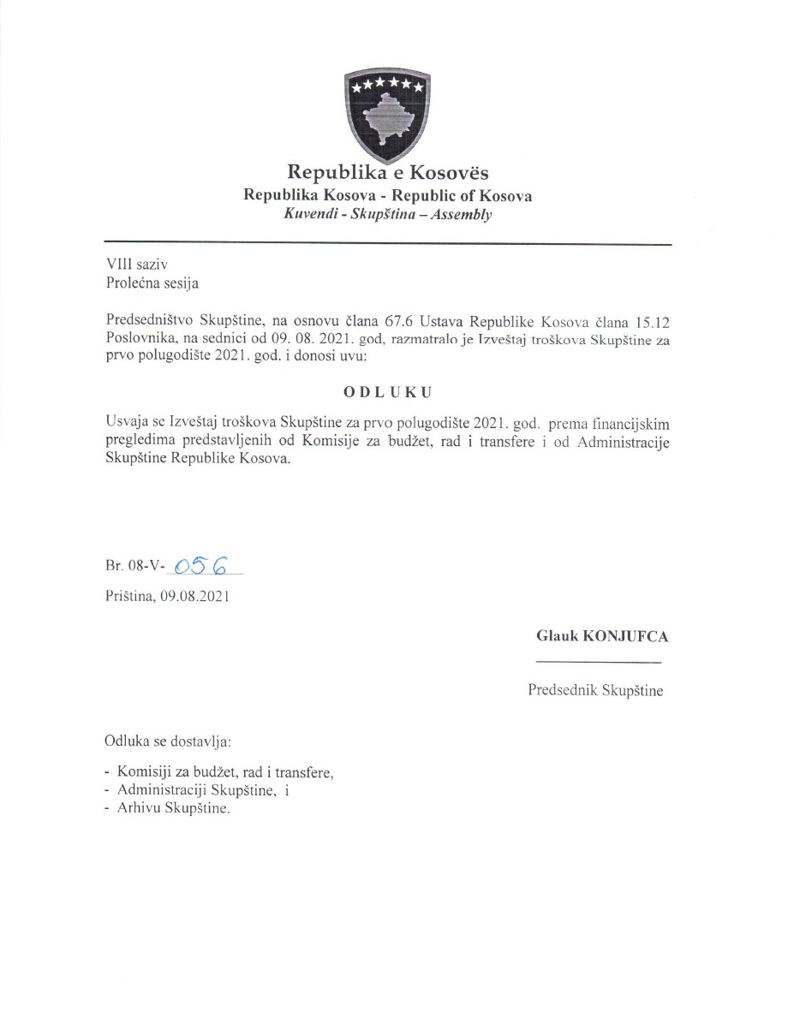

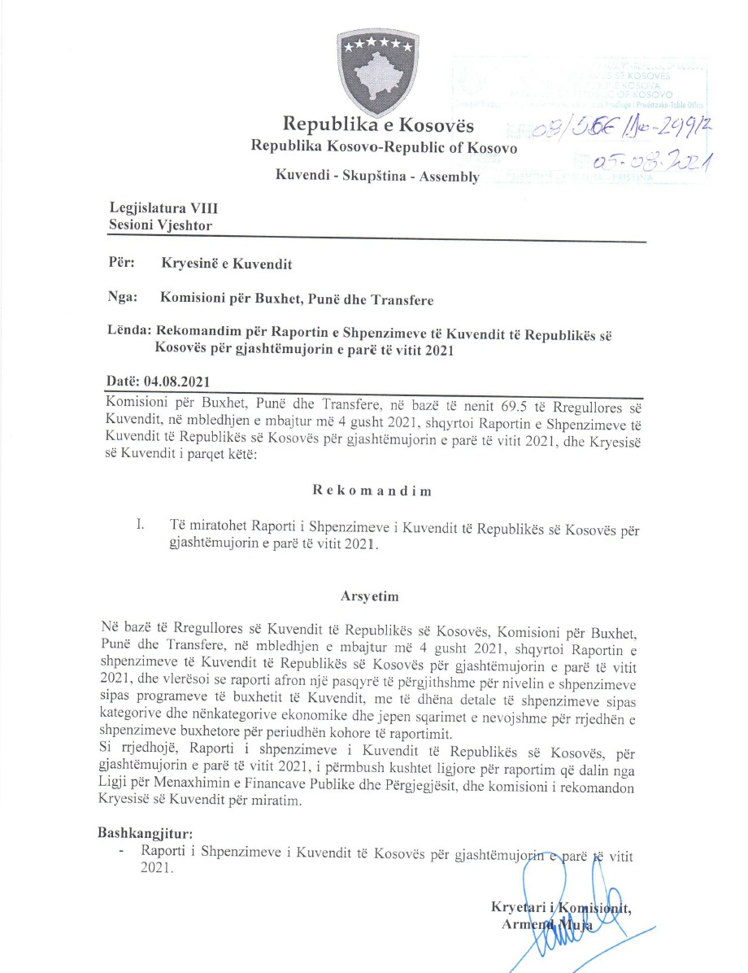

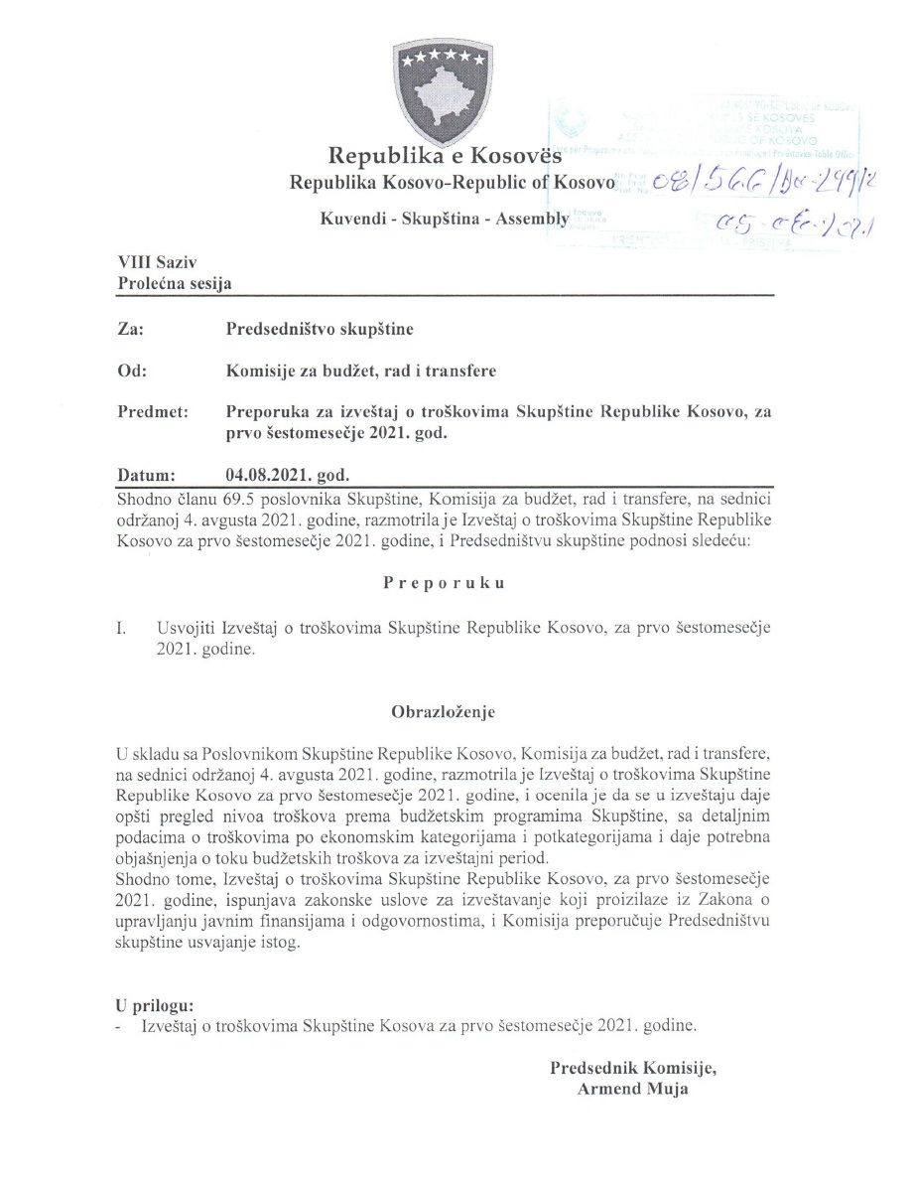

Raporti financiar
Raporti Financiar për gjashtëmujorin e vitit 2021

Kodi i Organizatës Buxhetore: 101
Informatat kontaktuese: 038 200 10 557
Sekretari i Kuvendit: Ismet Krasniqi, Ndërtesa e Kuvendit, zyra N-122
Drejtori i Përgjithshëm për Administratë: Emrush Haxhiu, Ndërtesa e Kuvendit, zyra N-226
Drejtori i Drejtorisë për Buxhet dhe Pagesa: Istret Azemi, Ndërtesa e Kuvendit, zyra N-222
14.07.2021
1)Hyrje: (Ju lutem paraqitni në formë tekstuale një përmbledhje të zhvillimeve kryesore në buxhetin e organizatës tuaj. Të mos kalohet hapësira e ofruar më poshtë!)

Buxheti i Kuvendit të Republikës së Kosovës, i ndarë sipas Ligjit për Buxhetin e Republikës së Kosovës për vitin 2021 Ligji nr.07/L-041 është 10.880.008 € dhe atë sipas kategorive ekonomike në vijim: Pagat 7.671.249 € ,mallra dhe shërbime 1.544.944€, shpenzime komunale 241.000 €, subvencione dhe transfere 140.000 € dhe shpenzime kapitale 1.282.815 €. Në buxhetin e Kuvendit të Republikës së Kosovës pjesën më të madhe të buxhetit e kanë pagat me 70,5 % ,mallrat dhe shërbimet me 14,19%, shpenzimet kapitale me 11,79%, shpenzimet komunale me 2,21% si dhe subvencionet dhe transferet me 1.28 %. Nisur nga vleresimi i përgjithshëm, del se niveli i realizimit të buxhetit të Kuvendit të Republikës së Kosovës për kete periudhe te vitit 2021 eshte 3.738.629,77 € ose 72.80% e buxhetit te ndar për gjashtëmujor. Paraqitur nëpër kategori shpenzimet duken kështu: Paga 3.055.996,49€, Mallra dhe sherbime 297.426,88 €, shpenzime komunale 103.272,35 € , subvencione dhe transfere 5.800 €, ndersa shpenzime kapitale 276.134,05 €,
Alokimi i fondeve është bërë nga Ministria e Financave, Punes dhe Transfereve per vitit 2021 sipas planit te rrjedhes se parasë .Në këtë raport do të paraqiten në mënyrë të hollësishme shpenzimet nga buxheti i Kuvendit për gjashtëmujorin e vitit 2021.

2) Përmbledhje për të hyrat dhe kategoritë e veçanta të shpenzimeve:
(Ju lutem paraqitni shkurtimisht ndryshimet kryesore për sa i përket vlerave të parashikuara dhe atyre aktuale për secilën kategori. Të mos kalohet hapësira e ofruar më poshtë).
a) Të hyrat:

b) Paga dhe shtesa:

Kategoria e Pagave merr pjesë ne buxhetin gjashtëmujor SIMFK 3.055.996,49 ose me 59,51% në buxhetin e alokuar të Kuvendit , dhe si të tilla janë të ndara në katër Programe: Anëtarët e Kuvendit 1.740.455,15€,Administrata e Kuvendit 1.055.899,24 € , Stafi mbështetës Politik 237.698,84€ dhe Komisioni i ndihmes shteterore 21.943,26€ ,shuma e shpenzuar ne këtë kategori për gjashtëmujor është 3.055.996,49 € ose shprehur në përqindje 100% e buxhetit të ndarë për gjashtemujor në këtë katgori .

c) Mallra dhe shërbime:
Kategoria e Mallrave dhe Shërbimeve merr pjesë në buxhetin e alokuar SIMFK me 856.700 € ose 16,68% në buxhetin e Kuvendit për gjashtëmujorin e vitit 2021, dhe si të tilla janë të ndara në katër Programe: Anëtarët e Kuvendit 382.000 €,Administrata e Kuvendit 425.000 € , Stafi mbështetës Politik 35.000 € dhe Komisioni i ndihmes shteterore 14.700 €, shkalla e shpenzimit të buxhetit në këtë kategori për këtë periudhë është 297.426,88 € ose 34.71 %,krahasuar me buxhetin e alokuar në SIMFK të Kuvendit në Mallra dhe sherbime .

d) Shpenzime komunale:

Kategoria e shpenzimeve komunale merr pjesë në buxhetin e alokuar SIMFK me 141.496 € ose me 2,76% në buxhetin e Kuvendit për gjashtëmujorin e vitit 2021, këto fonde janë të ndara në programin Administrata e Kuvendit dhe Komisioni i ndihmës shtetërore. Shuma e shpenzuar e buxhetit është 103.272,55 € ose 72,98 % e buxhetit të ndarë për këtë periudhë në Komunali.

e) Investimet Kapitale:

Kategoria e Investimeve Kapitale merr pjesë në buxhetin e alokuar SIMFK me 1.032.815€ ose me 20,11% në buxhetin e Kuvendit për gjashtëmujorin e vitit 2021, këto fonde janë të ndara në programin Administrata e Kuvendit. Shpenzime në këtë kategori janë 276.134,05 € ose 26,73% e buxhetit të alokuar në këtë kategori.

 | 0.93476007763

f) Subvencionet dhe Transferet:

Kategoria e Subvencioneve dhe transfereve merr pjesë në buxhetin e alokuar 48.000 € ose 0,93 % e buxhetit te ndarë për gjashtëmujor, të shpenzuara në këtë kategori gjatë kësaj periudhe janë 5.800 € ose 12,08 % e buxhetit në këtë kategori

3) Përmbledhje:
Ju lutem, paraqitni shkurtimisht vërejtjet përfundimtare lidhur me buxhetin e institucionit tuaj, apo pikëpamjet për zhvillimet në të ardhmen.

__________________________________

Nënshkrimi i Sekretarit të Kuvendit

